Sheet1
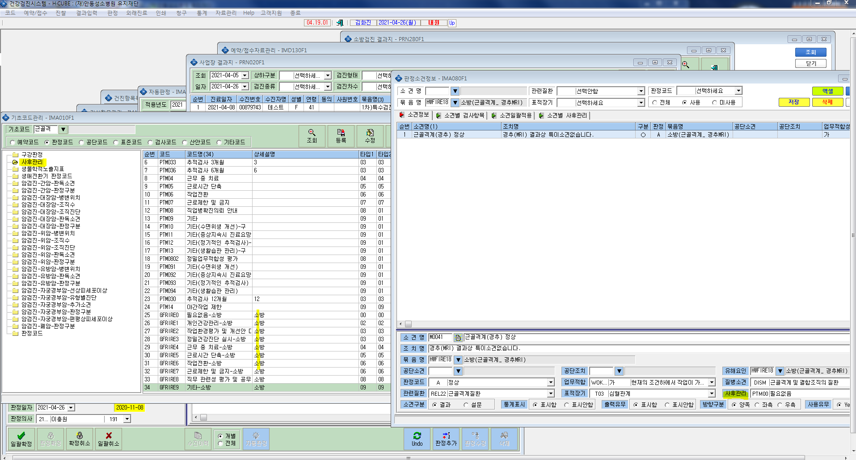
* 기초코드에서 판정코드 사후관리 코드 생성했으나 판정소견정보입력에서 사후관리내용으로는 적용이 안됩니다. 확인부탁드립니다.

